RND_stats_2022-10-09_to_2022-12
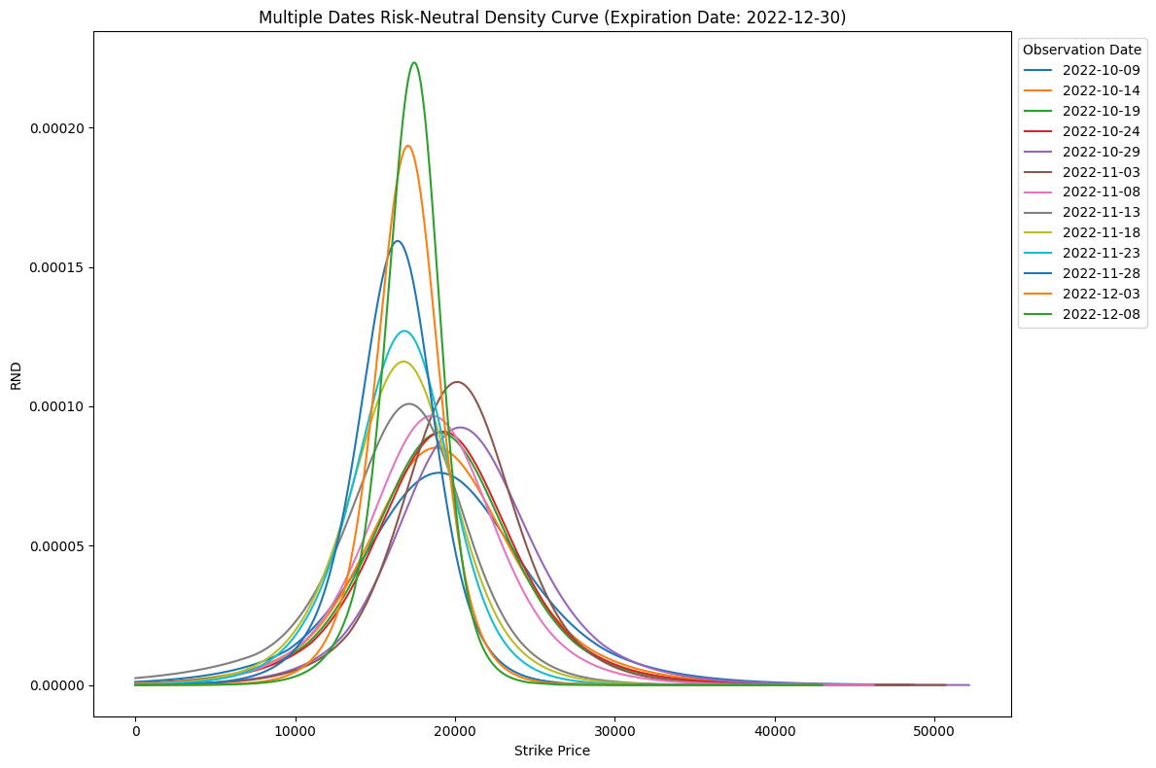
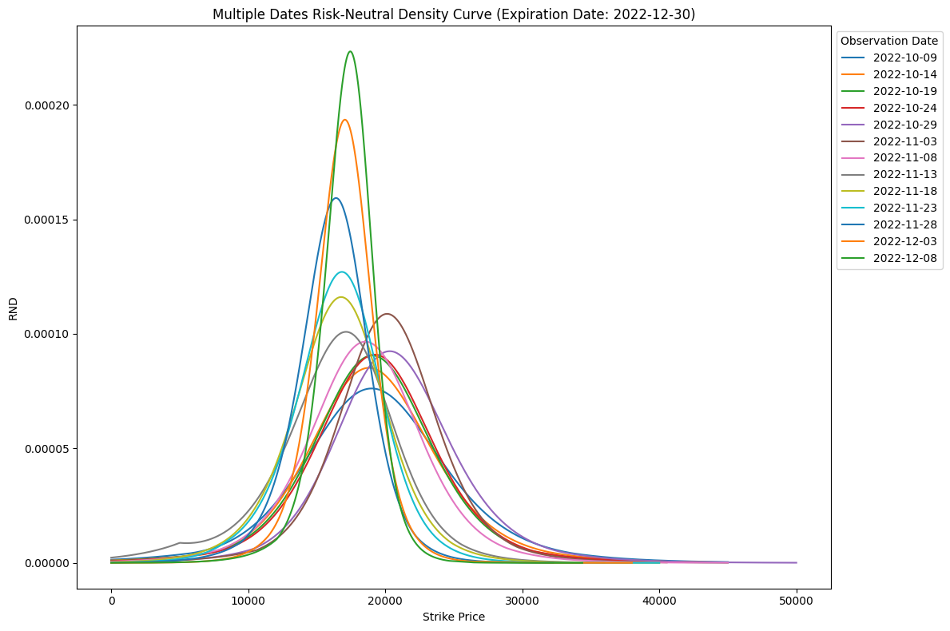
 | 一個點 |  |  |  | 兩個點 |  |  |  | （兩個點 - 一個點）/ 一個點
日期 | 平均值 Mean | 標準差 Std | 偏度 Skewness | 峰度 Kurtosis | 平均值 Mean | 標準差 Std | 偏度 Skewness | 峰度 Kurtosis | 偏度 Skewness 誤差 | 峰度 Kurtosis 誤差
2022-10-09 | 19331.5687 | 6007.285 | 0.3219 | 1.1276 | 19267.6949 | 5949.4323 | 0.3355 | 1.0858 | 4.22% | -3.71%
2022-10-10 | 19072.3067 | 6022.7289 | 0.3793 | 1.1216 | 18877.3744 | 5831.9701 | 0.2797 | 0.7068 | -26.26% | -36.98%
2022-10-11 | 18905.6863 | 5941.8823 | 0.2402 | 0.9106 | 18569.8987 | 5671.7183 | 0.1249 | 0.3663 | -48.00% | -59.77%
2022-10-12 | 19072.3295 | 5934.1746 | 0.3767 | 1.1322 | 18879.9653 | 5761.5556 | 0.268 | 0.7064 | -28.86% | -37.61%
2022-10-13 | 19233.9824 | 5655.8498 | 0.3388 | 1.1331 | 19089.7693 | 5518.2232 | 0.2573 | 0.7171 | -24.06% | -36.71%
2022-10-14 | 19148.0065 | 5430.7921 | 0.2933 | 1.2899 | 19098.5733 | 5406.6469 | 0.3357 | 1.3995 | 14.46% | 8.50%
2022-10-15 | 19061.9506 | 5392.3899 | 0.3022 | 1.3025 | 19023.6562 | 5395.1617 | 0.3376 | 1.4347 | 11.71% | 10.15%
2022-10-16 | 19190.1299 | 5302.4337 | 0.2164 | 1.1353 | 19182.1912 | 5314.7813 | 0.2405 | 1.1811 | 11.14% | 4.03%
2022-10-17 | 19496.8252 | 5249.7854 | 0.2356 | 1.2205 | 19476.8942 | 5260.9837 | 0.2434 | 1.2659 | 3.31% | 3.72%
2022-10-18 | 19282.0717 | 5184.7128 | 0.2322 | 1.2737 | 19259.4491 | 5204.1594 | 0.2529 | 1.3906 | 8.91% | 9.18%
2022-10-19 | 19085.3184 | 5090.4692 | 0.1275 | 1.2428 | 19060.3839 | 5103.3665 | 0.1603 | 1.4018 | 25.73% | 12.79%
2022-10-20 | 18967.1091 | 5115.4373 | 0.1032 | 1.3066 | 18838.5155 | 5029.0942 | 0.0468 | 1.093 | -54.65% | -16.35%
2022-10-21 | 19162.4987 | 5003.538 | 0.2589 | 1.3628 | 19151.783 | 5028.6193 | 0.2781 | 1.4628 | 7.42% | 7.34%
2022-10-22 | 19169.9891 | 5033.7344 | 0.124 | 1.1679 | 19152.2779 | 5048.6855 | 0.133 | 1.2705 | 7.26% | 8.78%
2022-10-23 | 19490.7121 | 5085.4907 | 0.1322 | 1.1785 | 19482.8354 | 5101.1184 | 0.1492 | 1.233 | 12.86% | 4.62%
2022-10-24 | 19284.7307 | 5094.2374 | 0.149 | 1.3074 | 19200.7084 | 5050.1569 | 0.1063 | 1.1785 | -28.66% | -9.86%
2022-10-25 | 20064.6877 | 5489.5933 | 0.1945 | 1.239 | 20044.4445 | 5511.6663 | 0.2484 | 1.483 | 27.71% | 19.69%
2022-10-26 | 20754.3854 | 5498.04 | 0.2974 | 1.5004 | 20735.1864 | 5555.6369 | 0.3535 | 1.8014 | 18.86% | 20.06%
2022-10-27 | 20287.2755 | 5253.6415 | 0.2243 | 1.544 | 20228.8756 | 5239.9479 | 0.3732 | 2.0239 | 66.38% | 31.08%
2022-10-28 | 20586.6248 | 4865.7766 | 0.3064 | 1.5997 | 20573.906 | 4934.6421 | 0.329 | 1.9734 | 7.38% | 23.36%
2022-10-29 | 20807.1886 | 5014.7465 | 0.3545 | 1.5258 | 20799.2321 | 5064.8166 | 0.3742 | 1.7668 | 5.56% | 15.79%
2022-10-30 | 20607.7642 | 5128.2451 | 0.4246 | 1.6296 | 20595.9966 | 5187.5634 | 0.4538 | 1.9264 | 6.88% | 18.21%
2022-10-31 | 20482.2701 | 4879.7955 | 0.5555 | 1.891 | 20468.2873 | 4909.2306 | 0.588 | 2.0138 | 5.85% | 6.49%
2022-11-01 | 20477.3926 | 4827.5768 | 0.4415 | 1.7525 | 20475.6675 | 4897.4151 | 0.4974 | 2.1557 | 12.66% | 23.01%
2022-11-02 | 20135.0112 | 4478.6152 | 0.2507 | 1.4771 | 20136.9566 | 4525.0697 | 0.2884 | 1.7738 | 15.04% | 20.09%
2022-11-03 | 20211.1476 | 4273.8572 | 0.0676 | 1.511 | 20173.5045 | 4310.81 | -0.0154 | 1.6613 | -122.78% | 9.95%
2022-11-04 | 21124.7491 | 4494.1461 | 0.3237 | 1.5622 | 21114.6411 | 4511.1018 | 0.3278 | 1.5735 | 1.27% | 0.72%
2022-11-05 | 21285.1409 | 4477.8679 | 0.2277 | 1.6754 | 21257.3233 | 4537.3913 | 0.1826 | 1.9106 | -19.81% | 14.04%
2022-11-06 | 20987.6263 | 4567.2965 | -0.0182 | 1.7307 | 20872.1572 | 4523.0532 | 0.0238 | 2.123 | -230.77% | 22.67%
2022-11-07 | 20600.408 | 4428.6866 | 0.2443 | 1.6105 | 20579.6521 | 4476.4132 | 0.2024 | 1.7929 | -17.15% | 11.33%
2022-11-08 | 18504.633 | 4709.7332 | 0.0696 | 1.1484 | 18496.5332 | 4732.8268 | 0.0865 | 1.2978 | 24.28% | 13.01%
2022-11-09 | 15757.0518 | 4974.7429 | 0.2179 | 0.7376 | 15765.5444 | 4983.5714 | 0.2229 | 0.7071 | 2.29% | -4.14%
2022-11-10 | 17476.216 | 4889.968 | -0.0474 | 0.857 | 17484.9088 | 4893.4581 | -0.0486 | 0.775 | 2.53% | -9.57%
2022-11-11 | 16829.3292 | 4718.8963 | 0.1993 | 0.8286 | 16845.6953 | 4701.2848 | 0.2473 | 0.7695 | 24.08% | -7.13%
2022-11-12 | 16684.6079 | 4716.1013 | -0.0976 | 1.0136 | 16675.1068 | 4720.7746 | -0.0861 | 1.0688 | -11.78% | 5.45%
2022-11-13 | 16200.1233 | 4614.1907 | -0.2506 | 1.0243 | 16213.7684 | 4671.4536 | -0.3244 | 0.9514 | 29.45% | -7.12%
2022-11-14 | 16502.1154 | 4243.7567 | 0.1647 | 0.9179 | 16519.6989 | 4227.9464 | 0.2307 | 0.887 | 40.07% | -3.37%
2022-11-15 | 16757.6863 | 4267.5451 | 0.0304 | 0.9835 | 16767.4529 | 4265.7221 | 0.0634 | 0.966 | 108.55% | -1.78%
2022-11-16 | 16571.1749 | 4434.8126 | 0.0259 | 0.9621 | 16575.8159 | 4443.2687 | 0.0449 | 0.9905 | 73.36% | 2.95%
2022-11-17 | 16590.1827 | 3976.3806 | 0.0009 | 1.1237 | 16589.3579 | 3974.6514 | 0.0157 | 1.0722 | 1644.44% | -4.58%
2022-11-18 | 16587.8804 | 3895.6102 | -0.0492 | 1.105 | 16589.3545 | 3904.0666 | -0.0348 | 1.1566 | -29.27% | 4.67%
2022-11-19 | 16635.4599 | 3617.1598 | -0.2465 | 1.2721 | 16635.5994 | 3618.4448 | -0.2398 | 1.2442 | -2.72% | -2.19%
2022-11-20 | 16164.9725 | 3871.3719 | -0.5419 | 1.4539 | 16188.4285 | 3883.5873 | -0.5495 | 1.2591 | 1.40% | -13.40%
2022-11-21 | 15695.7046 | 3778.3867 | -0.2031 | 1.1677 | 15691.6096 | 3786.5887 | -0.2039 | 1.2105 | 0.39% | 3.67%
2022-11-22 | 16093.4612 | 3705.325 | -0.1355 | 1.1899 | 16089.3272 | 3717.7202 | -0.1375 | 1.2733 | 1.48% | 7.01%
2022-11-23 | 16504.0509 | 3566.5965 | -0.1823 | 1.1281 | 16510.1803 | 3555.6831 | -0.1556 | 1.0504 | -14.65% | -6.89%
2022-11-24 | 16549.4103 | 3454.4995 | -0.1342 | 1.3008 | 16543.9864 | 3472.5861 | -0.149 | 1.4146 | 11.03% | 8.75%
2022-11-25 | 16498.2895 | 3131.4432 | -0.0165 | 1.3151 | 16499.8114 | 3141.5862 | -0.0012 | 1.4065 | -92.73% | 6.95%
2022-11-26 | 16434.5577 | 3046.335 | -0.2024 | 1.5107 | 16422.6084 | 3078.6382 | -0.2668 | 1.7798 | 31.82% | 17.81%
2022-11-27 | 16426.2729 | 3150.5456 | -0.4578 | 1.8886 | 16382.7289 | 3193.4304 | -0.5652 | 2.5336 | 23.46% | 34.15%
2022-11-28 | 16193.6872 | 2908.7066 | -0.2193 | 1.5003 | 16187.164 | 2932.8412 | -0.2577 | 1.7047 | 17.51% | 13.62%
2022-11-29 | 16430.5776 | 2837.0864 | -0.2537 | 1.5723 | 16422.0511 | 2865.7653 | -0.3148 | 1.8515 | 24.08% | 17.76%
2022-11-30 | 17147.1467 | 2916.1724 | -0.1591 | 1.3475 | 17147.8574 | 2920.6292 | -0.1521 | 1.3895 | -4.40% | 3.12%
2022-12-01 | 16961.6261 | 2669.4581 | -0.4303 | 1.6223 | 16950.943 | 2699.8351 | -0.5241 | 2.0238 | 21.80% | 24.75%
2022-12-02 | 17038.2345 | 2488.0915 | -0.0923 | 1.1813 | 17041.9502 | 2479.6457 | -0.0477 | 1.087 | -48.32% | -7.98%
2022-12-03 | 16911.8074 | 2373.1424 | -0.2369 | 1.3958 | 16908.1362 | 2382.939 | -0.2629 | 1.53 | 10.98% | 9.61%
2022-12-04 | 17107.0189 | 2397.9076 | -0.1945 | 1.6307 | 17104.7178 | 2416.3878 | -0.2216 | 1.8616 | 13.93% | 14.16%
2022-12-05 | 16964.5036 | 2331.0759 | -0.3109 | 1.7907 | 16954.6691 | 2371.0657 | -0.4328 | 2.4019 | 39.21% | 34.13%
2022-12-06 | 17051.7764 | 2340.0258 | -0.2072 | 1.3257 | 17054.2652 | 2333.9378 | -0.1785 | 1.2454 | -13.85% | -6.06%
2022-12-07 | 16813.4372 | 2404.7605 | -0.2431 | 1.3063 | 16812.1896 | 2408.7403 | -0.2532 | 1.3586 | 4.15% | 4.00%
2022-12-08 | 17190.1906 | 2103.3648 | -0.4771 | 1.909 | 17178.1274 | 2144.5929 | -0.6559 | 2.7612 | 37.48% | 44.64%
2022-12-09 | 17103.9781 | 2220.9449 | -0.1989 | 1.4919 | 17103.2627 | 2226.8506 | -0.208 | 1.5726 | 4.58% | 5.41%
2022-12-10 | 17060.7446 | 2099.7251 | -0.5054 | 1.7807 | 17050.3475 | 2147.1838 | -0.715 | 2.7825 | 41.47% | 56.26%
2022-12-11 | 17100.9418 | 2323.2491 | -0.0027 | 1.2896 | 17100.1184 | 2331.8835 | -0.0073 | 1.3954 | 170.37% | 8.20%

